Solution
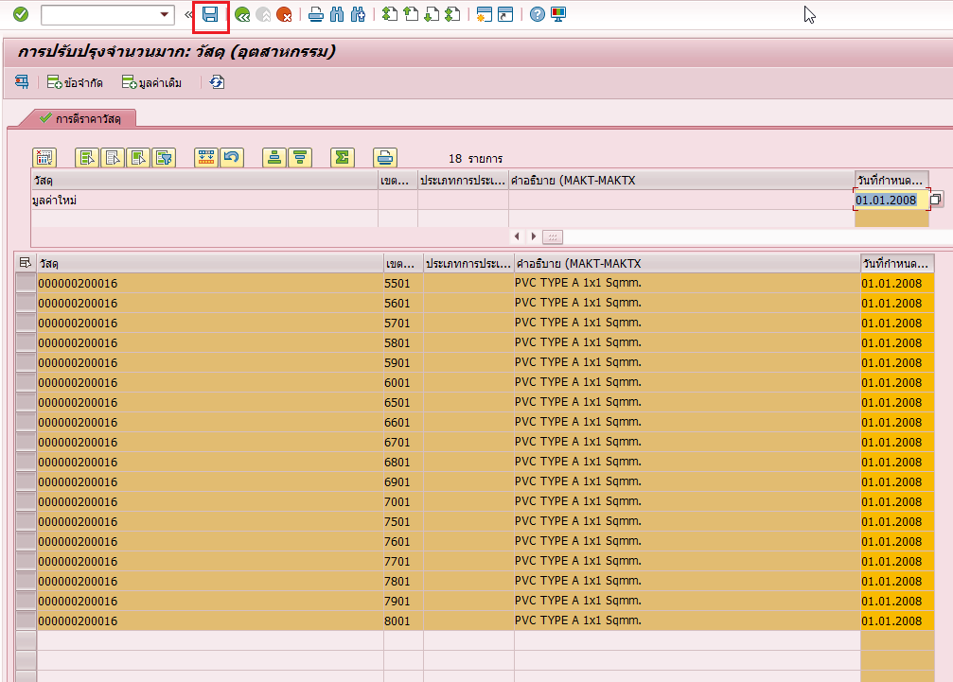
Tcode MM17

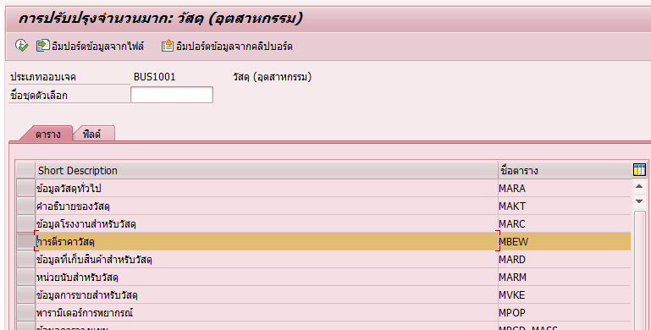
Choose MBEW

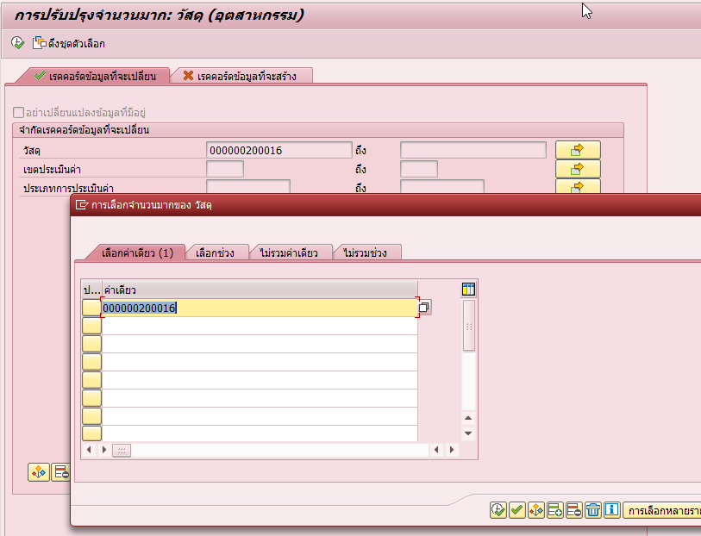
Import Mat in Sheet1
and Execute

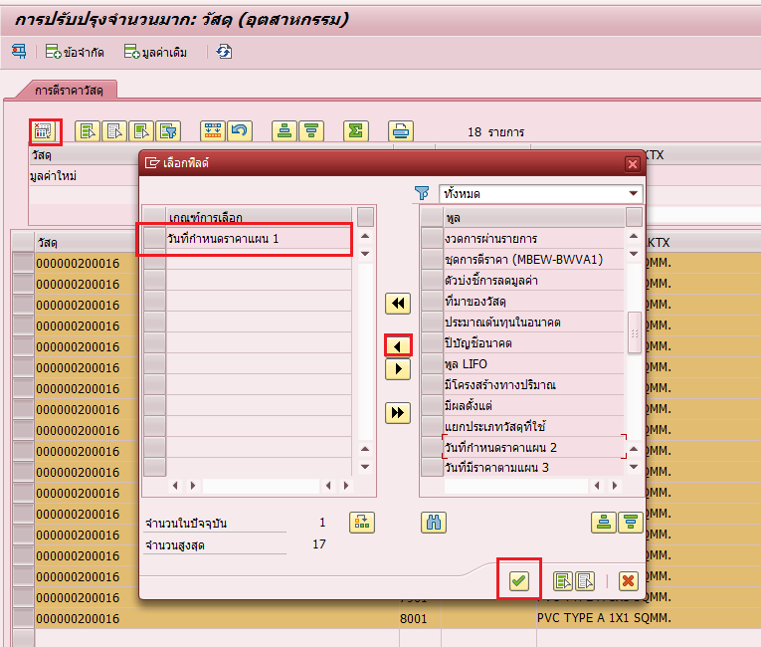
Choose วันที่แผน1

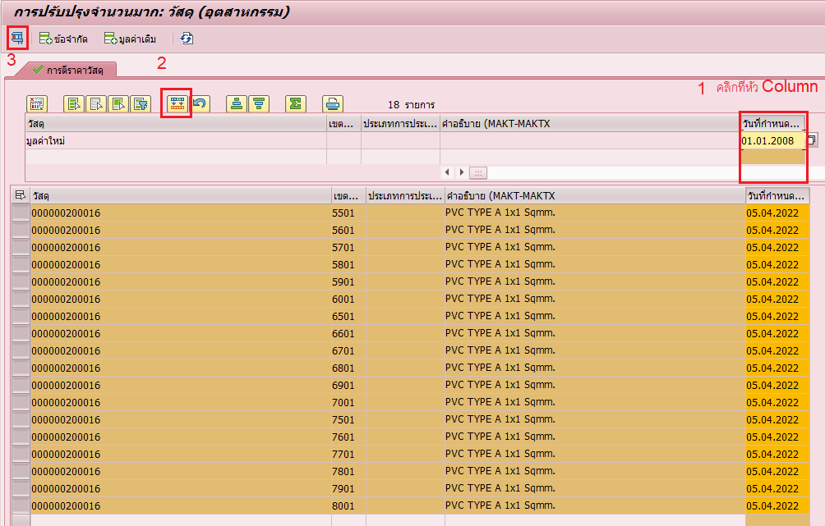
Insert วันที่แผน1
and Copy
and Test

If no error
then SAVE

